Sheet1
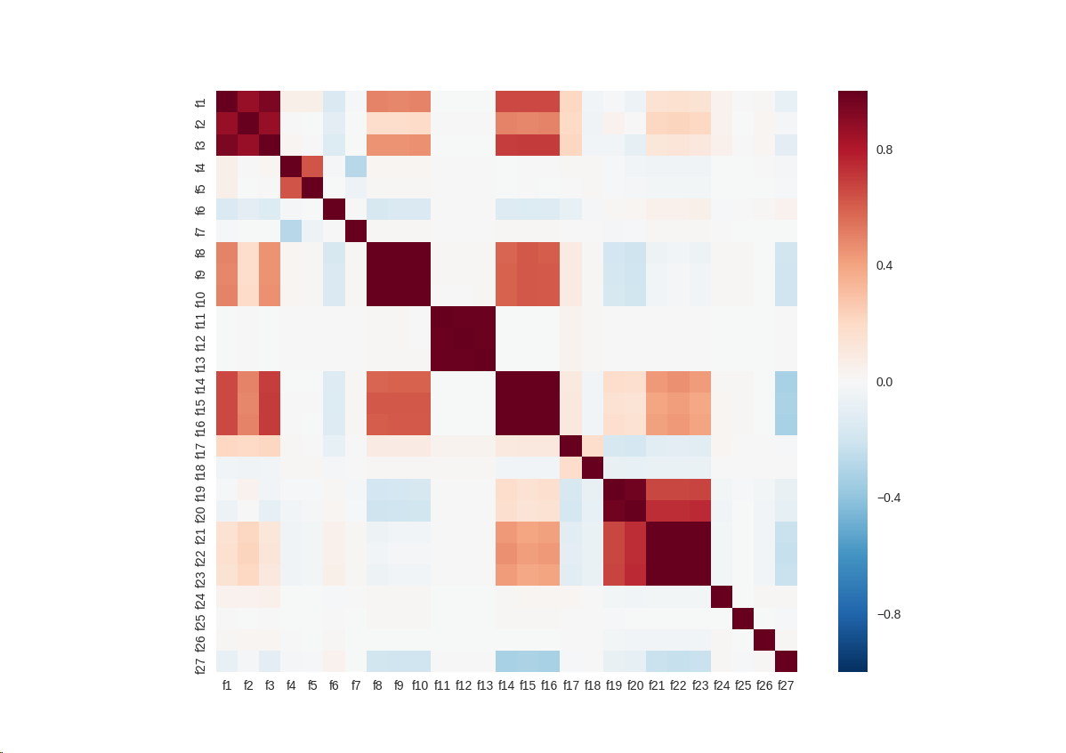
wind_speed | 风速
generator_speed | 发电机转速
power | 网侧有功功率(kw)
wind_direction | 对风角(°)
wind_direction_mean | 25秒平均风向角
yaw_position | 偏航位置
yaw_speed | 偏航速度
pitch1_angle | 叶片1角度
pitch2_angle | 叶片2角度
pitch3_angle | 叶片3角度
pitch1_speed | 叶片1速度
pitch2_speed | 叶片2速度
pitch3_speed | 叶片3速度
pitch1_moto_tmp | 变桨电机1温度
pitch2_moto_tmp | 变桨电机2温度
pitch3_moto_tmp | 变桨电机3温度
acc_x | x方向加速度
acc_y | y方向加速度
environment_tmp | 环境温度
int_tmp | 机舱温度
pitch1_ng5_tmp | ng5 1温度
pitch2_ng5_tmp | ng5 2温度
pitch3_ng5_tmp | ng5 3温度
pitch1_ng5_DC | ng5 1充电器直流电流
pitch2_ng5_DC | ng5 2充电器直流电流
pitch3_ng5_DC | ng5 3充电器直流电流
group | 数据分组标识

